EVENTOS
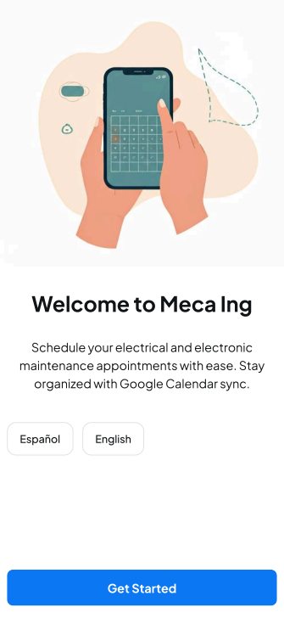
EVENTOS Y SECUENCIAS DE ACCIONES A REALIZAR
MockUp | Evento | Acción (patrón Observer) | Error | VISTA | CONTROLADOR Objetos/Metodos | MODELO (Datos) | CONSULTAS
- | OnLoad (carga inicial)
 |  |  |  | mostrar pantalla 1
 | onClick btn Español
 |  | Cambia de idioma al Español |  | permanece en pantalla 1

 | onClick btn Ingles
 |  | Cambia de idioma al Ingles |  | permanece en pantalla 1
 | onClick btn Get Started
 |  | Lo llevara a la siguinete pantalla |  | dirigir hacia pantalla 2
 | OnLoad (Iniciar Sesion)
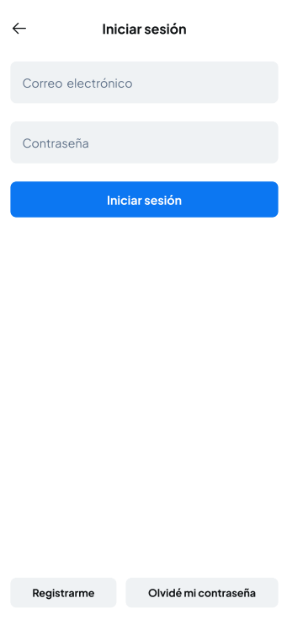
 |  |  |  | mostrar pantalla 2
 | onClick Email
 |  | Puede ingresar el correo electronico ya registrado | Si no llega a tener un correo registrado, le votara un error el cual lo tendra en esa misma pantalla | permanece en pantalla 2 | Consultar con BD OK no OK | INICIAR SESION -Email -Password
 | onClick Password |  |  |  |  |  |  | z
 |  | Puede ingresar la contraseña ya registrada | Si no llega a tener una contraseña registrada, le votara un error el cual lo tendra en esa misma pantalla | permanece en pantalla 2 | Consultar con BD OK no OK | INICIAR SESION -Email -Password

 | onClick btn Iniciar sesion |  |  | dirigir hacia pantalla 3
 |  | Lo llevara a la siguiente pantalla | Si no llega a tener ninguna cuenta registrada, le votara un error diciendo "registrar cuenta" | permanece en pantalla 2 | Consultar con BD OK no OK | INICIAR SESION -Email -Password

 | onClick btn Registrarme
 |  | Lo llevara a la pantalla para que pueda registrarse si no lo ha hecho antes |  | dirigir hacia pantalla R2 | Ingresara los datos a una BD | llena los campos: INICIAR SESION -Email -Password

 | onClick btn Olvide mi contraseña
 |  | Lo llevara a la pantalla para poder recuperar su contraseña |  | dirigir hacia pantalla O2 | ingresara un correo electronico para recuperar su contraseña

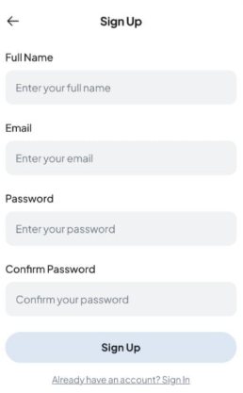
 | onLoad (Registrarme)
 |  |  |  | mostrar pantalla R2

 | onClick Full name
 |  | Podra ingresar su nombre para que quede registrado |  | permanece en pantalla R2 | Se agregara a una base de datos

 | onClick Email
 |  | podra ingresar un Emal para poder iniciar sesion e ingresar a la app |  | permanece en pantalla R2 | Se agregara a una base de datos

 | onClick Password
 |  | Podra ingresar una contraseña para poder iniciar sesion e ingresar a la app |  | permanece en pantalla R2 | Se agregara a una base de datos

 | onClick Confirm Password
 |  | Se tendra que confirmar la contraseña ingresada anteriormente para validar su registro |  | permanece en pantalla R2 | Se confirmara con la contrasña ingresadad en la base de datos

 | onClick bttn Sign Up
 |  | Lo llevara a la pantalla 2 dejandote iniciar sesion con los datos ya registrados |  | dirigir hacia pantalla 2

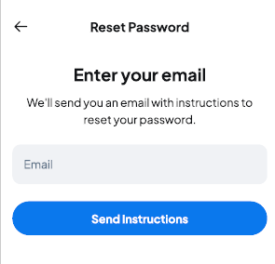
 | onLoad Olvide mi Contraseña
 |  |  |  | mostrar pantala O2

 | onClick Email
 |  | Lo dejara ingresar un correo electronico, el cual le llegara la informacion para poder recuperar su contraseña | Si no llega a encontrarse un correo en la base de datos, no se podra recuperar la contraseña | Permanecer en pantalla O2 | Se encontrara en la BD el correo escrito

 | onclick btn Send Instructions
 |  | El boton lo dejara seguir con su recuperacion de su contraseña |  | dirigir hacia pantalla 2

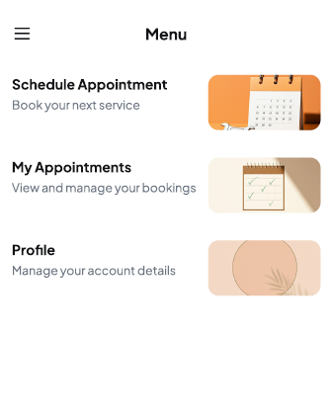
 | onLoad Menu
 |  |  |  | mostrar pantalla 3

 | onClick Schedule Appointment
 |  | El boton lo llevara a el calendario para poder generar fecha, hora y tipo de servicio de su cita |  | dirigir hacia pantalla C2

 | onClick My Appointment
 |  | El boton lo llevara a sus citas ya programadas y las que ya pasaron, para poder acordarle sus citas |  | dirigir hacia pantalla A2

 | onClick Profile
 |  | El boton lo llevara a su perfil para que pueda verificar su informacion |  | dirigir hacia pantalla P2

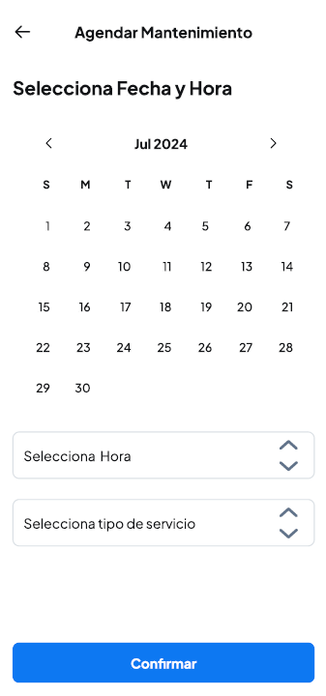
 | onLoad Agendar Mantenimiento
 |  |  |  | mostrar pantalla C2

 | onClick Selecciona Hora
 |  | El boton lo llevara para seleccionar la hora de su cita |  | permanecer en pantalla C2

 | onClick Selecciona tipo de servicio
 |  | Ell boton lo llevara para seleccionar el tipo de servicio que desea agendar |  | permanecer en pantalla C2

 | onClick Confirmar
 |  | El boton confirmara su cita y la agendara en la BD |  | dirigir hacia pantalla 3

